ER図
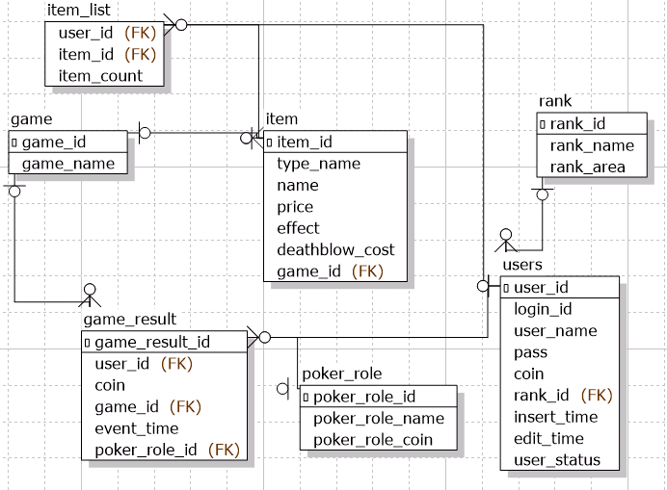
ER図 | 最終編集日 | 2020-06-16
 | 最終編集者 | 宮城

ER図

